Sheet1
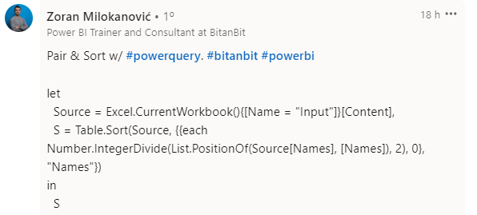
Names | Answer Expected
William Shakespeare | Agatha Christie
Agatha Christie | William Shakespeare
Barbara Cartland | Barbara Cartland
Danielle Steel | Danielle Steel
Harold Robbins | Georges Simenon
Georges Simenon | Harold Robbins
Sidney Sheldon | Enid Blyton
Enid Blyton | Sidney Sheldon
Faça grupos de 2 pessoas cada em sequência e classifique-os. As 2 primeiras pessoas são William Shakespeare e Agatha Christie. Por isso, eles aparecerão como Agatha Christie e William Shakespeare. O sobrenome J. K. Rowling não tem ninguém para ser emparelhado, portanto, aparecerá como está.
J. K. Rowling | J. K. Rowling

